Filtros Y Ordenamiento
IMAGEN DE TABLA ORIGINAL |  |  |  |  | FILTRAR DATOS DONDE SALARIO SEA MAYOR A 3500
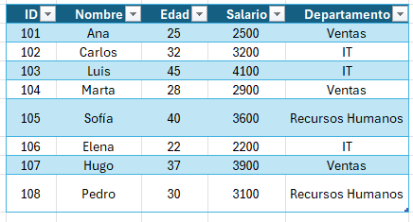

FILTRO AVANZADO: SUELDO ES > 3000 Y EDAD < 40

ID | Nombre | Edad | Salario | Departamento
102 | Carlos | 32 | 3200 | IT
107 | Hugo | 37 | 3900 | Ventas
108 | Pedro | 30 | 3100 | Recursos Humanos

